CG-20201208001-YJMY
宁波品秀美容科技有限公司 宁波江南路1528号高新科技广场2号楼10楼，邮编：315048 电话：0574-27889688 传真：0574-27889655 sales@hair-brushes.com chengyu@jsiu.com
订单
To：阳江骏业工贸有限公司 |  |  |  | From: 孙诚昱
联系人：莫小姐 |  |  |  | 订单号: 25AM011-JY
TEL： 13702802466 |  |  |  | 日期：2025/04/30

客号 | 图示 | 产品要求 | 数量 | 单价 | 合计
MJ0001 | 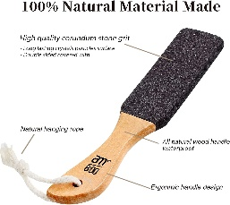 | 榉木，黑色砂砾，产品尺寸26*5*1.1cm，移印logo：am800，头部过热收缩 2个入纸盒，60盒一外箱送指定货代，外箱用3瓦加固！无需内盒，直接入外箱！ | 10800 | 5.5 | 59400 | 合计双黑4200套
MJ0002 |  | 榉木，白色砂砾，产品尺寸26*5*1.1cm，移印logo：am800，头部过热收缩 2个入纸盒，60盒一外箱送指定货代，外箱用3瓦加固！无需内盒，直接入外箱！ | 2400 | 5.9 | 14160 | 合计黑白2400套 | 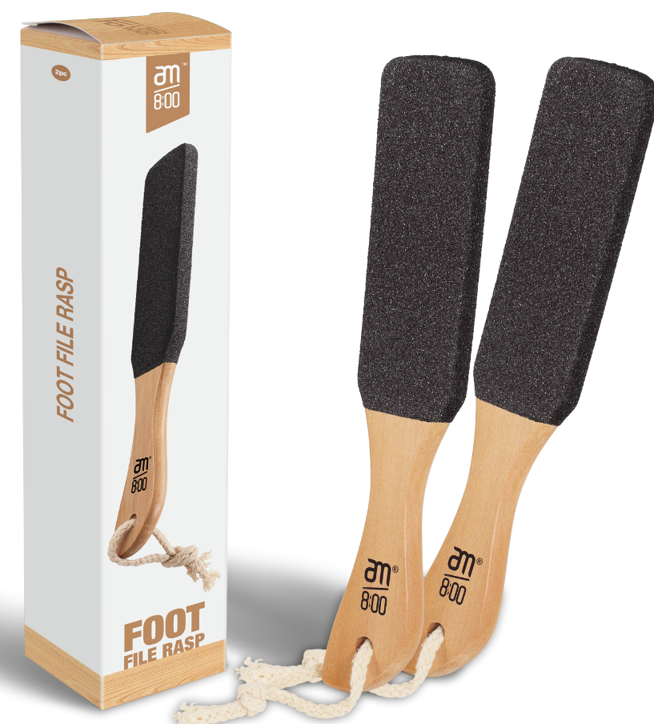
TOTAL: |  |  | 13200 |  | ¥73,560.00
 |  |  |  |  | 价格含税运，广州进仓
注意产品的表面打磨和湿度控制!!!!湿度<16
头部喷砂平整均匀，不可以有明显凹凸 < 1%
每个产品头部过热收缩，！
产品包材和小卡片我司提供，其余贵司采购
外箱要贴货代标签+FBA条码，不要贴错，货代标签和FBA出货前4天提供出货前2天需要贴好

交货期: 2025/6/3
付款方式：甲方验完货，确认完成后 乙方开增值税发票，甲方支付全款金额，乙方安排发货

宁波品秀美容科技有限公司 |  |  |  | 阳江骏业
------------ |  |  |  | ------------

